Chi tiết địa chất
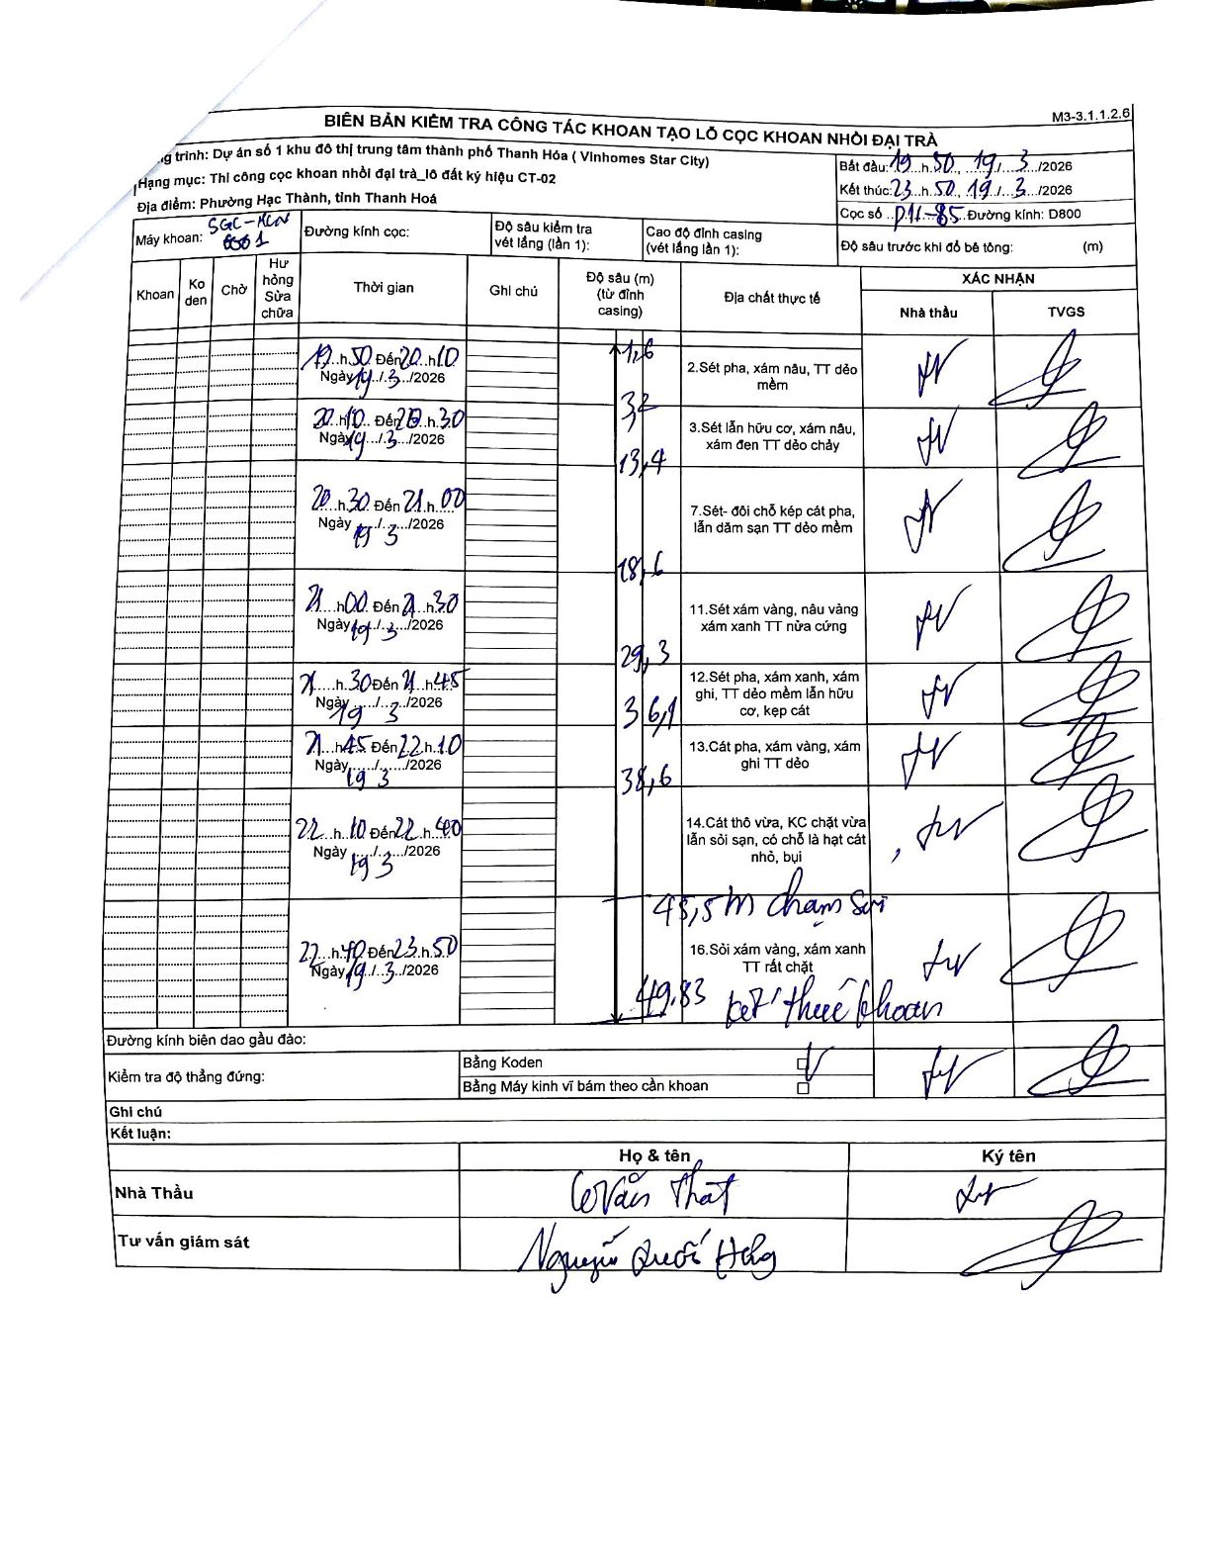
Dự án | Star City Thanh Hóa
Hạng mục | Thi công cọc khoan nhồi, tường vây cho các hạng mục_Lô CT-02
Tên bộ phận | Hạng mục: Thi công cọc khoan nhồi đại trà_lô đất ký hiệu CT-02
Số hiệu cọc | P11-85
Tên Máy khoan | SGC-KCN0001
Đường kính | D800
Bắt đầu thi công | 19:50 19/03/2026
Kết thúc thi công | 23:50 19/03/2026

Địa chất TT | Đường kính | Mô tả lớp thiết kế | Từ (h) | Đến (h) | Cao độ từ | Cao độ đến | T.Gian (h) | Dài (m) | V (m/h) | Ghi chú
2 | D800 | Sét pha, xám nâu, TT dẻo mềm | 19:50 19/03/2026 | 20:10 19/03/2026 | 0 | -3.2 | 0.33 | 3.2 | 9.6
3 | D800 | Sét lẫn hữu cơ, xám nâu, xám đen TT dẻo chảy | 20:10 19/03/2026 | 20:30 19/03/2026 | -3.2 | -13.4 | 0.33 | 10.2 | 30.6
7 | D800 | Sét- đôi chỗ kẹp cát pha, lẫn dăm sạn TT dẻo mềm | 20:30 19/03/2026 | 21:00 19/03/2026 | -13.4 | -18.6 | 0.5 | 5.2 | 10.4 | Có ghi nhận mốc 13.4m giữa khoảng độ sâu này
11 | D800 | Sét xám vàng, nâu vàng xám xanh TT nửa cứng | 21:00 19/03/2026 | 21:30 19/03/2026 | -18.6 | -29.3 | 0.5 | 10.7 | 21.4
12 | D800 | Sét pha, xám xanh, xám ghi, TT dẻo mềm lẫn hữu cơ, kẹp cát | 21:30 19/03/2026 | 21:45 19/03/2026 | -29.3 | -36.1 | 0.25 | 6.8 | 27.2
13 | D800 | Cát pha, xám vàng, xám ghi TT dẻo | 21:45 19/03/2026 | 22:10 19/03/2026 | -36.1 | -38.6 | 0.42 | 2.5 | 6
14 | D800 | Cát thô vừa, KC chặt vừa lẫn sỏi sạn, có chỗ là hạt cát nhỏ, bụi | 22:10 19/03/2026 | 22:40 19/03/2026 | -38.6 | -45.5 | 0.5 | 6.9 | 13.8 | 45.5m chạm sỏi
16 | D800 | Sỏi xám vàng, xám xanh TT rất chặt | 22:40 19/03/2026 | 23:50 19/03/2026 | -45.5 | -49.83 | 1.17 | 4.33 | 3.71 | 49.83m kết thúc khoan

ẢNH BIÊN BẢN GỐC

